前提
Webサイト制作における前提・要件
📌 デザイン・構成について
・添付のワイヤーフレームや画面ラフ案はあくまで参考としてご提供します。
・より適したデザインや構成があれば、提案のうえ制作を進めてください。
📌 設計・構築のポイント
・ナビゲーションの分かりやすさ、適切なフォントサイズ・色使いを考慮すること。
・SEOを意識したサイト設計を行うこと。
・ページ速度の最適化を実施すること。（画像の圧縮、キャッシュの活用、不要なプラグインの削減 など）
・URL設計はシンプルかつ意味のあるものにし、サイト構造を整理すること。
📌 WordPressの運用について
・WordPressで構築し、編集者権限を付与します。
・今後、私自身で過去問の追加・修正などが行えるよう、管理しやすい構成にしてください。
・構築方法や運用手順を分かりやすく共有していただける方を歓迎します。
📌 コンテンツの保護について
・過去問およびその解説は、サイト上でコピー不可にすること。
📌 マルチデバイス対応
・スマートフォン・タブレット・PC すべての端末で快適に閲覧・操作できるようにすること。

ワイヤーフレーム
Top
ITパスポート過去問
ITパスポート過去問令和7年度
ITパスポート過去問令和7年度問1
ITパスポート過去問令和7年度問1（表示ver）
問い合わせ
利用規約
プライバシーポリシー

HOME

HOME > ITパスポート試験
HOME > ITパスポート試験 >令和7年度
HOME > ITパスポート試験 >令和7年度>問1
HOME > ITパスポート試験 >令和7年度>問1
HOME > 問い合わせ
HOME > 利用規約
HOME > プライバシーポリシー
ITパスポート試験 過去問 令和7年度
ITパスポート試験 過去問 令和7年度 問1
ITパスポート試験 過去問 令和7年度 問1
問い合わせ
利用規約
プライバシーポリシー
NextStep Labは、あなたの次のステップをサポートするための学習リソースを提供するプラットフォームです。ITパスポート試験、基本情報技術者試験、応用情報技術者試験、情報セキュリティマネジメント試験、プロジェクトマネジメントのUdemy講座や、Kindle参考書を取り揃えています。これらは、視覚的に分かりやすく、イラストや図を活用した解説が特徴です。さらに、資格試験の過去問解説も提供していきます。
学びやすさを追求し、随時新しいサービスやコンテンツを追加していきます。
ITパスポート試験 過去問

令和7年度
問1
問1
NextStep Labに関する、ご質問、ご要望、ご報告があれば、こちらのGoogleフォームよりお問い合わせください。
第1条（適用）
本規約は、NextStep Lab（以下「当サイト」といいます。）が提供するサービス（以下「本サービス」といいます。）の利用条件を定めるものです。
第2条（禁止事項）
ユーザーは、本サービスの利用にあたり、以下の行為を禁止します。
1. 本サービスに掲載されているコンテンツを無断転載、複製、改変する行為
2. 本サービスの情報をスクレイピング、クローリング等の手法で取得する行為
3. 本サービスの運営を妨害する行為
4. 法令または公序良俗に反する行為
第3条（免責事項）
当サイトは、本サービスに掲載される情報の正確性・完全性について保証するものではありません。
ユーザーが本サービスの情報を利用したことにより生じた損害について、当サイトは一切の責任を負いません。
本サービスは、予告なく変更、中断、または終了することがあります。
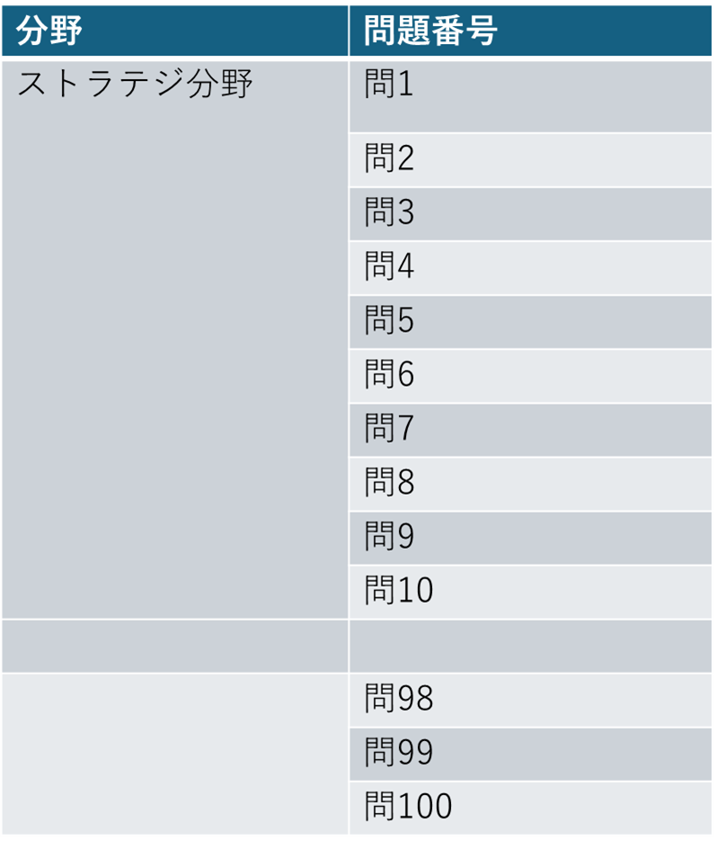
第1条（収集する情報）
NextStep Lab（以下「当サイト」といいます。）では、Googleアナリティクスを利用して、ユーザーのアクセス情報を収集しています。収集される情報には、Cookieを使用したトラフィックデータが含まれますが、個人を特定するものではありません。
第2条（クッキーの使用）
当サイトでは、サービス向上のため、クッキー（Cookie）を使用します。ユーザーはブラウザの設定によりクッキーを無効にすることができます。
第3条（第三者への情報提供）
当サイトは、ユーザーの個人情報を第三者に提供することはありません。
第4条（プライバシーポリシーの変更）
本ポリシーの内容は、事前の通知なく変更されることがあります。変更後のプライバシーポリシーは、当サイトに掲載した時点で効力を生じるものとします。

マーケティングオートメーション(MA)に関する記述として、最も適切なものはどれか。
ア 企業内に蓄積された大量のデータを分析して、事業戦略などに有効活用する。
イ 小売業やサービス業において、販売した商品単位の情報の収集蓄積及び分析を行う。
ウ これまで人間が手作業で行っていた定型業務を、AIや機械学習などを取り入れたソフトウェアのロボットが代行することによって自動化や効率化を図る。
エ 見込み顧客の抽出、獲得、育成などの営業活動を効率化する。
マーケティングオートメーション(MA)に関する記述として、最も適切なものはどれか。
ア 企業内に蓄積された大量のデータを分析して、事業戦略などに有効活用する。
イ 小売業やサービス業において、販売した商品単位の情報の収集蓄積及び分析を行う。
ウ これまで人間が手作業で行っていた定型業務を、AIや機械学習などを取り入れたソフトウェアのロボットが代行することによって自動化や効率化を図る。
エ 見込み顧客の抽出、獲得、育成などの営業活動を効率化する。

Udemy講座
問い合わせ
利用規約
プライバシーポリシー

サービス一覧
【ITパスポート試験】【令和7年度】視覚的に理解できるITパスポート講座

ITパスポート試験
Udemy講座
Kindle
参考書
過去問解説

ITパスポート試験は、情報処理技術者試験の中で初級レベルに位置づけられていますが、ITの知識がゼロから始める方にとっては、難解に感じることもあります。私自身も初めてITを学んだ際には、専門用語や技術的な内容に苦しんだ経験があります。このような体験をもとに、ITパスポート試験を目指す方々がスムーズに理解できるよう、本コースは以下の特徴を持っています。
1. 300枚以上の図とイラストで視覚的にわかりやすく学べる！
視覚的な学習を重視し、図やイラストを300枚以上使用して、ITパスポートの各トピックをわかりやすく解説します。文章だけでは伝わりにくい概念も、視覚的に理解できるので、初心者でも安心して学習できます。
2. 最新シラバスに基づいた、試験範囲の完全カバー！
ITパスポート試験の最新シラバスに準拠し、試験範囲を網羅的にカバー。全分野をしっかり学べるため、試験の準備に万全の体制を整えることができます。
3. 講師の経験に基づいた、効率的な学習方法を提供！
講師の豊富な経験をもとに、試験合格に必要な要素を絞り込み、効率的に学習できるカリキュラムを構成しています。過去問解説に頼らず、重要ポイントに絞って学ぶことで、短期間で効果的に合格を目指せます。
4. ダウンロード可能な復習資料で、予習・復習をサポート！
学習した内容を確認できるダウンロード資料が提供されており、予習や復習に役立ちます。コース内容を繰り返し復習することで、理解を深め、試験への備えが万全になります。
基本情報技術者試験
Udemy講座
Kindle
参考書
Coming
Soon

ITパスポート試験 過去問一覧に戻る

応用情報技術者試験
Udemy講座
Kindle
参考書
Coming
Soon
Udemy講座
解答・解説
解答・解説
運営者

表示する
解答
エ 見込み顧客の抽出、獲得、育成などの営業活動を効率化する。
解説
ア ビジネスインテリジェンス(BI)の説明です。BIは、企業が収集した大量のデータを分析し、事業戦略の策定や意思決定に役立てる手法です。
イ POS(Point Of Sales)の説明です。POSは、商品の販売時において販売情報を収集し、売上データの正確な記録や分析、在庫管理の最適化などに利用されるシステムです。
ウ RPA(Robotic Process Automation)の説明です。RPAは、AIや機械学習を用いて、手作業で行っていた定型業務を自動化し、効率化する技術です。
エ マーケティングオートメーション(MA)の正しい説明です。MAは、見込み顧客の抽出、獲得、育成などの営業活動を自動化し、効率化するシステムやツールです。
運営者：土田優斗
・東京大学大学院 修了
・金融サービス分野でアジャイル開発におけるプロダクトオーナー、ウォーターフォール開発におけるプロジェクトマネージャーなどに従事
・保有資格はITパスポート、基本情報技術者試験、応用情報技術者試験、アジャイル開発に関する資格（Advanced Certified Scrum Product Owner、Certified ScrumMaster）など

情報セキュリティマネジメント試験
Udemy講座
Kindle
参考書
Coming
Soon
利用規約
問い合わせ
プライバシーポリシー
Kindle参考書

令和7年度
問題一覧
プロジェクトマネジメント
Udemy講座
Kindle
参考書
次の問題(問2)

Kindle参考書

その他の学習コンテンツ
【令和7年度】視覚的に理解できるITパスポート：300枚以上の図やイラストで分かりやすく説明！
その他の学習コンテンツ

SNS
ITパスポート試験
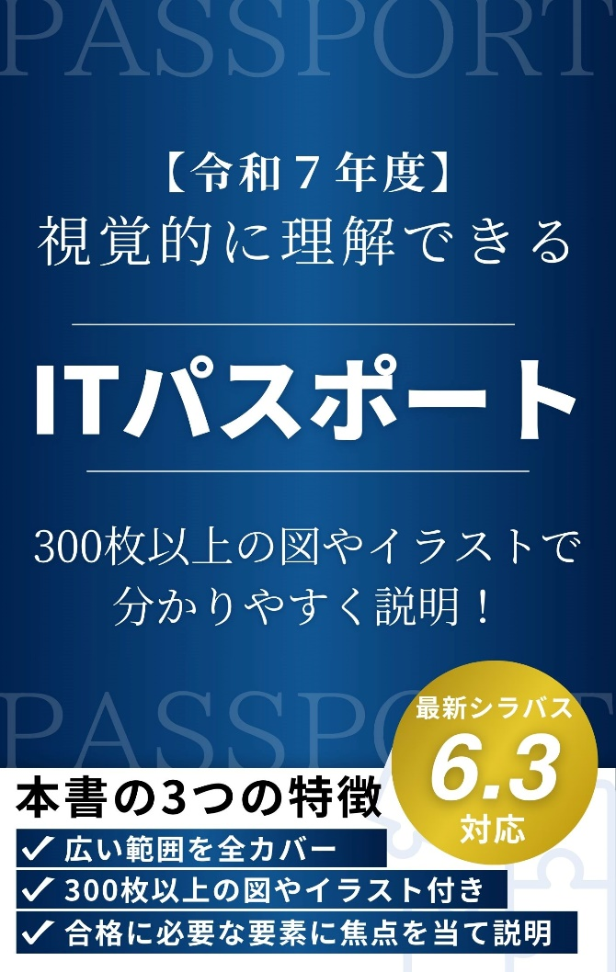
ITパスポート試験
問い合わせ
利用規約
プライバシーポリシー

基本情報技術者試験
基本情報技術者試験

応用情報技術者試験
応用情報技術者試験
toi

情報セキュリティマネジメント試験
利用規約
情報セキュリティマネジメント試験
問い合わせ
プライバシーポリシー
プロジェクトマネジメント

プロジェクトマネジメント

令和7年度
問題一覧
この書籍は、上記で紹介したUdemy講座の内容をもとに構成されています。視覚的な学習を重視し、300枚以上の図やイラスト を活用して、ITパスポートの各トピックを わかりやすく解説 しています。
この本だけでも、豊富な図解によって直感的に理解できるため、初心者でも無理なく学習を進められます。
次の問題(問2)

問い合わせ
利用規約
プライバシーポリシー
利用規約
問い合わせ
プライバシーポリシー

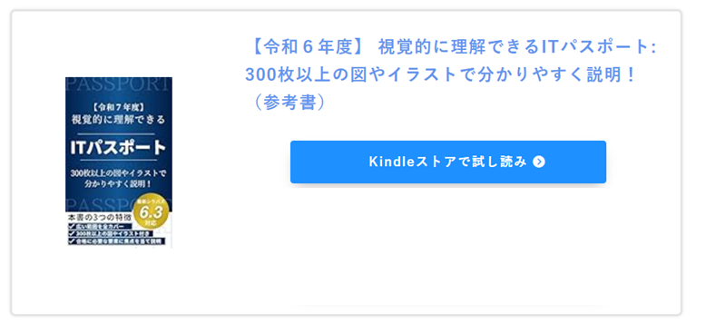
その他の学習コンテンツ

ITパスポート試験

基本情報技術者試験

その他の学習コンテンツ
応用情報技術者試験

情報セキュリティマネジメント試験

ITパスポート試験

プロジェクトマネジメント
基本情報技術者試験

応用情報技術者試験

情報セキュリティマネジメント試験
問い合わせ
利用規約
プライバシーポリシー

プロジェクトマネジメント

問い合わせ
利用規約
プライバシーポリシー

Top
①
Top
ヘッダー

⑲
HOME
① | top画面に遷移する
② | 右記URLに遷移 | https://www.udemy.com/course/it_passport/?referralCode=16185EBBC471F3921990
③ | 右記URLに遷移 | https://amzn.asia/d/3eHJULC
⑳
④ | ITパスポート過去問画面に遷移
⑤ | 右記URLに遷移 | https://www.udemy.com/course/fundamental_examination/?referralCode=6B4632A1F292C47B7828
NextStep Labは、あなたの次のステップをサポートするための学習リソースを提供するプラットフォームです。ITパスポート試験、基本情報技術者試験、応用情報技術者試験、情報セキュリティマネジメント試験、プロジェクトマネジメントのUdemy講座や、Kindle参考書を取り揃えています。これらは、視覚的に分かりやすく、イラストや図を活用した解説が特徴です。さらに、資格試験の過去問解説も提供していきます。
学びやすさを追求し、随時新しいサービスやコンテンツを追加していきます。
⑥ | 右記URLに遷移 | https://amzn.asia/d/fVq7LrG
⑦ | 右記URLに遷移 | https://www.udemy.com/course/applied_information/?referralCode=51909041653C83C1ADEB
⑧ | 右記URLに遷移 | https://amzn.asia/d/8ZQIHx0
⑨ | 右記URLに遷移 | https://www.udemy.com/course/information_security_management/?referralCode=12B4A994FB410E8C705E
⑩ | 右記URLに遷移 | https://amzn.asia/d/c7vP08d
⑪ | 右記URLに遷移 | https://www.udemy.com/course/projectmanagement_agile/?referralCode=C28001F7C7547D0BF4E4
⑫ | 右記URLに遷移 | https://amzn.asia/d/8XIW7wj
⑬ | Xに遷移する | https://x.com/NextStep__Lab
⑭ | youtubeに遷移する | https://www.youtube.com/@NextStep-Lab
⑮ | top画面に遷移する
サービス一覧
⑯ | 問い合わせ画面に遷移する
⑰ | 利用規約画面に遷移する
⑱ | プライバシーポリシー画面に遷移する
ITパスポート試験
④
⑲ | パンくず、押下すると該当ページに遷移する
②
③
⑳ | サイト説明文を掲載
Udemy講座
Kindle
参考書
過去問解説

基本情報技術者試験
⑤
⑥

Udemy講座
Kindle
参考書
Coming
Soon

応用情報技術者試験
⑦
⑧

Udemy講座
Kindle
参考書
Coming
Soon

情報セキュリティマネジメント試験
⑨
⑩

Udemy講座
Kindle
参考書
Coming
Soon

プロジェクトマネジメント
⑪
⑫

Udemy講座
Kindle
参考書

SNS
⑬
⑭

⑮

フッター
⑰
⑱
⑯
問い合わせ
利用規約
プライバシーポリシー

ITパスポート過去問
ITパスポート過去問

②

①
HOME > ITパスポート試験
① | パンくず、押下すると該当ページに遷移
② | ITパスポート令和7年度過去問一覧に遷移
③ | 右記URLに遷移 | https://www.udemy.com/course/it_passport/?referralCode=16185EBBC471F3921990
ITパスポート試験 過去問
④ | 右記URLに遷移 | https://www.udemy.com/course/it_passport/?referralCode=16185EBBC471F3921990
②
⑤ | 右記URLに遷移 | https://www.udemy.com/course/it_passport/?referralCode=16185EBBC471F3921990
⑥ | 右記URLに遷移 | https://amzn.asia/d/3eHJULC
令和7年度
⑦ | 右記URLに遷移 | https://amzn.asia/d/3eHJULC
⑧ | 右記URLに遷移 | https://amzn.asia/d/3eHJULC
⑨ | ITパスポート過去問画面に遷移
⑩ | Top画面の基本情報技術者試験の部分に遷移
⑪ | Top画面の応用情報技術者試験の部分に遷移
⑫ | Top画面の情報セキュリティマネジメント試験の部分に遷移
⑬ | Top画面のプロジェクトマネジメントの部分に遷移
Udemy講座
③

【ITパスポート試験】【令和7年度】視覚的に理解できるITパスポート講座

④

ITパスポート試験は、情報処理技術者試験の中で初級レベルに位置づけられていますが、ITの知識がゼロから始める方にとっては、難解に感じることもあります。私自身も初めてITを学んだ際には、専門用語や技術的な内容に苦しんだ経験があります。このような体験をもとに、ITパスポート試験を目指す方々がスムーズに理解できるよう、本コースは以下の特徴を持っています。
1. 300枚以上の図とイラストで視覚的にわかりやすく学べる！
視覚的な学習を重視し、図やイラストを300枚以上使用して、ITパスポートの各トピックをわかりやすく解説します。文章だけでは伝わりにくい概念も、視覚的に理解できるので、初心者でも安心して学習できます。
2. 最新シラバスに基づいた、試験範囲の完全カバー！
ITパスポート試験の最新シラバスに準拠し、試験範囲を網羅的にカバー。全分野をしっかり学べるため、試験の準備に万全の体制を整えることができます。
3. 講師の経験に基づいた、効率的な学習方法を提供！
講師の豊富な経験をもとに、試験合格に必要な要素を絞り込み、効率的に学習できるカリキュラムを構成しています。過去問解説に頼らず、重要ポイントに絞って学ぶことで、短期間で効果的に合格を目指せます。
4. ダウンロード可能な復習資料で、予習・復習をサポート！
学習した内容を確認できるダウンロード資料が提供されており、予習や復習に役立ちます。コース内容を繰り返し復習することで、理解を深め、試験への備えが万全になります。

⑤

Kindle参考書
⑥

【令和7年度】視覚的に理解できるITパスポート：300枚以上の図やイラストで分かりやすく説明！

⑦

この書籍は、上記で紹介したUdemy講座の内容をもとに構成されています。視覚的な学習を重視し、300枚以上の図やイラスト を活用して、ITパスポートの各トピックを わかりやすく解説 しています。
この本だけでも、豊富な図解によって直感的に理解できるため、初心者でも無理なく学習を進められます。

⑧

その他の学習コンテンツ

ITパスポート試験
⑨

基本情報技術者試験
⑩

応用情報技術者試験
⑪

情報セキュリティマネジメント試験
⑫

プロジェクトマネジメント
⑬

問い合わせ
利用規約
プライバシーポリシー

ITパスポート過去問令和7年度
ITパスポート過去問令和7年度

HOME > ITパスポート試験 >令和7年度
ITパスポート試験 過去問 令和7年度
① | 問題のページに遷移
② | ITパスポート過去問ページに遷移
③ | 右記URLに遷移 | https://www.udemy.com/course/it_passport/?referralCode=16185EBBC471F3921990
④ | 右記URLに遷移 | https://amzn.asia/d/3eHJULC

①

ITパスポート試験 過去問一覧に戻る
②

Udemy講座
③

Kindle参考書
④

その他の学習コンテンツ

ITパスポート試験

基本情報技術者試験

応用情報技術者試験

情報セキュリティマネジメント試験

プロジェクトマネジメント

問い合わせ
利用規約
プライバシーポリシー

Itパスポート過去問令和7年度問1
ITパスポート過去問令和7年度問1

HOME > ITパスポート試験 >令和7年度>問1
ITパスポート試験 過去問 令和7年度 問1
① | 右記URLに遷移 | https://www.udemy.com/course/it_passport/?referralCode=16185EBBC471F3921990
② | 表示するを押下すると、解答・解説が表示される。
③ | 右記URLに遷移 | https://amzn.asia/d/3eHJULC
④ | 令和7年度過去問一覧ページに遷移
問1
⑤ | 次の問題に遷移

マーケティングオートメーション(MA)に関する記述として、最も適切なものはどれか。
ア 企業内に蓄積された大量のデータを分析して、事業戦略などに有効活用する。
イ 小売業やサービス業において、販売した商品単位の情報の収集蓄積及び分析を行う。
ウ これまで人間が手作業で行っていた定型業務を、AIや機械学習などを取り入れたソフトウェアのロボットが代行することによって自動化や効率化を図る。
エ 見込み顧客の抽出、獲得、育成などの営業活動を効率化する。

①

解答・解説
②

表示する

③

④

令和7年度
問題一覧
⑤
次の問題(問2)

その他の学習コンテンツ

ITパスポート試験

基本情報技術者試験

応用情報技術者試験

情報セキュリティマネジメント試験

プロジェクトマネジメント

問い合わせ
利用規約
プライバシーポリシー

